Nordiske rennski (3)
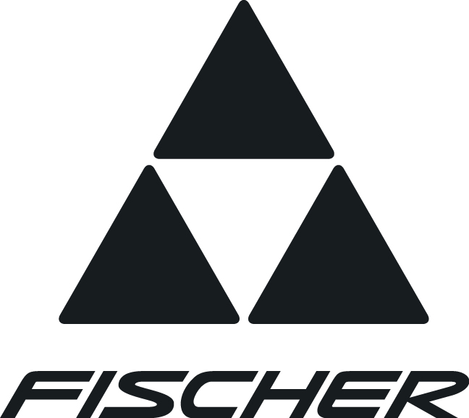
FINOR AS |  |  | FISCHER NORDISKE RENNSKI 2015/2016
N-1482 Nittedal
Tlf : 67 06 48 00
Fax :67 06 48 01
E-mail: post@finor.no
 |  |  |  |  |  |  |  |  | SKI- |  |  |  | VEIL. | KLUBB-
RACING : |  |  |  | BRUKSOMRÅDE |  |  |  |  | LENGDER |  | ART.NR. |  | PRIS | PRIS

Speedmax Classic Plus NIS |  |  |  | Klassisk racingski med Air Core HM Carbon kjerne. | NIS |  |  |  | 187 - 207 |  | N077151 | 7200 |  | 5040
 |  |  |  | 902 konstruksjon og Cold Base Bonding. |  |  |  |  |  |  | N078151
 |  |  |  | DTG WC Plus medium slip for alle føreforhold. |  |  |  |  |  |  | N079151

Speedmax Classic Cold NIS |  |  |  | Klassisk racingski med Air Core HM Carbon kjerne. | NIS |  |  |  | 187 - 207 |  | N067151 | 7200 |  | 5040
 |  |  |  | 812 konstruksjon og Cold Base Bonding. |  |  |  |  |  |  | N068151
 |  |  |  | DTG WC Cold fin slip for tørr og finkornet snø. |  |  |  |  |  |  | N069151

Speedmax Classic C-Special NIS |  |  |  | Klassisk racingski med Air Core HM Carbon kjerne. | NIS |  |  |  | 192 - 207 |  | N087151 | 7200 |  | 5040
 |  |  |  | 902 konstruksjon og Cold Base Bonding. |  |  |  |  |  |  | N088151
 |  |  |  | Spesialski med såle for omdannet grovkornet snø.

Speedmax Zero NIS |  |  |  | Klassisk racingski med Air Core HM Carbon kjerne. | NIS |  |  |  | 192 - 207 |  | N097151 | 7400 |  | 5180
 |  |  |  | Rubbet spesialbelegg i festesonen. 902 og Cold B.B. |  |  |  |  |  |  | N098151
 |  |  |  | Spesialski for det vanskelige 0°-føret opp til flere plussgrader.

Speedmax Skating Plus NIS |  |  |  | Racing skøyteski med Air Core HM Carbon kjerne. | NIS |  |  |  | 171 - 191 |  | N048151 | 7200 |  | 5040
 |  |  |  | 610 konstruksjon og Cold Base Bonding. |  |  |  |  |  |  | N049151

Speedmax Skating Cold NIS |  |  |  | Racing skøyteski med Air Core HM Carbon kjerne. | NIS |  |  |  | 176 - 191 |  | N038151 | 7200 |  | 5040
 |  |  |  | 610 konstruksjon og Cold Base Bonding. |  |  |  |  |  |  | N039151

Speedmax C-Special NIS |  |  |  | Racing skøyteski med Air Core HM Carbon kjerne. | NIS |  |  |  | 176 - 191 |  | N059151 | 7200 |  | 5040
 |  |  |  | 610 konstruksjon og Cold Base Bonding.
 |  |  |  | Spesialski med såle for omdannet grovkornet snø.

Carbonlite Classic Plus NIS |  |  |  | Lett klassisk racingski med Air Core Carbonlite kjerne | NIS |  |  |  | 187 - 207 |  | N137151 | 6700 |  | 4690
 |  |  |  | DTG WC Plus medium slip for alle føreforhold. |  |  |  |  |  |  | N138151
 |  |  |  | 812 konstruksjon. |  |  |  |  |  |  | N139151

Carbonlite Classic Cold NIS |  |  |  | Lett klassisk racingski med Air Core Carbonlite kjerne | NIS |  |  |  | 187 - 207 |  | N127151 | 6700 |  | 4690
 |  |  |  | DTG WC Cold fin slip for tørr og finkornet snø. |  |  |  |  |  |  | N128151
 |  |  |  | 812 konstruksjon. |  |  |  |  |  |  | N129151

Carbonlite Skating H-Plus NIS |  |  |  | Lett racing skøyteski med Air Core Carbonlite kjerne. | NIS |  |  |  | 171 - 191 |  | N118151 | 6700 |  | 4690
 |  |  |  | DTG WC Plus medium slip for alle føreforhold. |  |  |  |  |  |  | N119151
 |  |  |  | 115 konstruksjon.

RCS Classic Plus NIS |  |  |  | Klassisk racingski med Air Core Carbon kjerne. | NIS |  |  |  | 187 - 207 |  | N197151 | 5500 |  | 3850
 |  |  |  | DTG WC Plus medium slip for alle føreforhold. |  |  |  |  |  |  | N198151
 |  |  |  | 812 konstrukjson. |  |  |  |  |  |  | N199151

RCS Classic Cold NIS |  |  |  | Klassisk racingski med Air Core Carbon kjerne. | NIS |  |  |  | 187 - 207 |  | N187151 | 5500 |  | 3850
 |  |  |  | DTG WC Cold fin slip for tørr og finkornet snø. |  |  |  |  |  |  | N188151
 |  |  |  | 812 konstrukjson.

RCS Zero NIS |  |  |  | Klassisk racingski med Air Core Carbon kjerne. 902-konst. | NIS |  |  |  | 187 - 207 |  | N207151 | 5700 |  | 3990
 |  |  |  | Spesialski for det vanskelige 0°-føret opp til flere plussgrader. |  |  |  |  |  |  | N208151

RCS Crown NIS |  |  |  | Klassisk smørefri racingski med Air Core Carbon | NIS |  |  |  | 187 - 207 |  | N252151 | 5500 |  | 3850
 |  |  |  | kjerne. Vario Crown. 812 konstruksjon. |  |  |  |  |  |  | N253151

RCS Skating Plus NIS |  |  |  | Racing skøyteski med Air Core Carbon kjerne. | NIS |  |  |  | 172 - 192 |  | N178151 | 5500 |  | 3850
 |  |  |  | DTG WC Plus medium slip for alle føreforhold. |  |  |  |  |  |  | N179151
 |  |  |  | Nå med hull i tuppen! 115 konstruksjon.

JUNIOR RENNSKI :

Carbonlite Classic jr NIS |  |  |  | Klassisk jr racingski med Air Core Carbonlite kjerne. | NIS |  |  |  | 157 - 187 |  | N596151 | 3000 |  | 2100
 |  |  |  | Racingbelegg og DTG WC universal slip.

Carbonlite Skating jr NIS |  |  |  | Skating jr racingski med Air Core Carbonlite kjerne. | NIS |  |  |  | 141 - 176 |  | N591151 | 3000 |  | 2100
 |  |  |  | Racingbelegg og DTG WC universal slip. Hull i tuppen!

Carbonlite Zero jr NIS |  |  |  | Klassisk jr racingski med Air Core Carbonlite kjerne. | NIS |  |  | 162,172,182 |  |  | N597151 | 3200 |  | 2240
 |  |  |  | Jr ski med den etterspurte ZERO sålen.

RCS Classic NIS |  |  |  | Klassisk jr racingski med Air Corekjerne, | NIS |  |  |  | 152 - 187 |  | N611151 | 2500 |  | 1750
 |  |  |  | allround racingbelegg og Speed Grinding.
RCS Skating NIS |  |  |  | Skating jr racingski med Air Corekjerne, | NIS |  |  |  | 142 - 177 |  | N601151 | 2500 |  | 1750
 |  |  |  | allround racingbelegg og Speed Grinding.

l |  | Når raske leveringer kreves ! |  |  | Skilengdeanbefalinger for racingski:
l |  | Når kvalifisert skiutplukking kreves ! |  |  |  | · | Klassiske ski:
l |  | Kjent for høy gjennomsnittskvalitet ! |  |  |  |  | Sen: |  |  | + 20-25 cm
l |  | Butikkskiene er lik WorldCup skiene ! |  |  |  |  | Jun: |  |  | + 15-20 cm
l |  | Fischer er det klart int. ledende skimerket. |  |  |  | · | Skøyteski:
l |  | Fischer service på de store skirennene. |  |  |  |  | Sen: |  |  | + 5-15 cm
 |  |  |  |  |  |  | Jun: |  |  | + 0-10 cm
 | Leveringsdagens priser og betingelser forbeholdes.
 | Nittedal, 27.02.2015

